Leht1
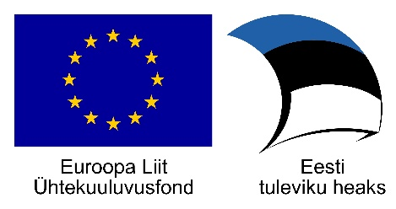
SA Keskkonnainvesteeringute Keskus (KIK) ja Ühtekuuluvusfond (ÜF)
PROJEKTI LÕPPARUANNE MAKSETAOTLUS Taotlusvoor: Eraisikute vee- ja kanalisatsioonitaristu rajamine - 05.06.2018-31.08.2023
1. MAKSETAOTLUS
1.1 Projekti number (toetuse taotluse rahuldamise otsuse p. 6):
1.2 Toetuse saaja ees- ja perenimi
1.3 Makse saaja nimi (toetuse taotluse rahuldamise otsuse p. 2)
1.4. Abikõlblik summa (Vastavalt teostusjoonisele ja KIK kodulehel https://www.kik.ee/et/toetatav-tegevus/eraisikute-vee-ja-kanalisatsioonitaristu-rajamine esitatud toetuse suuruse tabelile)
1.5. Toetuse summa (Vastavalt teostusjoonisele ja KIK kodulehel https://www.kik.ee/et/toetatav-tegevus/eraisikute-vee-ja-kanalisatsioonitaristu-rajamine esitatud toetuse suuruse tabelile)
2. PROJEKTI LÕPPARUANNE
2.1. Tööde teostamise tegelik elluviimise aeg | Algus (Sisestage siia projekti algusaeg alates ehitustööde teostamise alustamisest)
 | Lõpp (Sisestage siia projekti lõpp teenuslepingu sõlmimise kuupäevast, kogumismahuti või omapuhasti rajamise puhul kasutusteatise väljastamise kuupäevast)
2.2. Projekti tulemusnäitaja | Ühisveevärgiga liitunud elanike arv
 | Ühiskanalisatsiooniga liitunud elanike arv või elanike arv, kellele rajati kogumismahuti või omapuhasti
2.3.Projektiga teostatud tegevused | Veetorustiku pikkus vastavalt teostusjoonisele (m)
 | Kanalisatsioonitorustiku pikkus vastavalt teostusjoonisele (m)
 | Kogumismahuti (suurus m3)
 | Omapuhasti
Kohustuslik lisa |  | Esitatud (JAH / EI KOHALDU)
Majandus- ja taristuministri 14. aprilli 2016. a määruses nr 34 „Topo-geodeetilisele uuringule ja teostusmõõdistamisele esitatavad nõuded” sätestatud nõuetele vastav teostusjoonis, millest selgub rajatud kinnistu veevärgi ja kanalisatsiooni pikkus
Teenusleping vee-ettevõtjaga ühisveevärgivee võtmiseks ja reovee ära juhtimiseks ühiskanalisatsiooni
Kogumismahuti või omapuhasti ostu tõendavad dokumendid, paigaldamise fotod, toote sertifikaat ning kasutusteatis
Kinnitan, et olen järginud kõiki taotluse rahuldamise otsuses toetuse saajale pandud kohustusi, sh taganud toetatava tegevuse toimumise asukohas, avalikkusele nähtavas kohas plakati olemasolu kogu abikõlblikkuse perioodil.
Toetuse saaja/volitatud isiku allkiri ja allkirjastamise kuupäev:

